Chi tiết địa chất
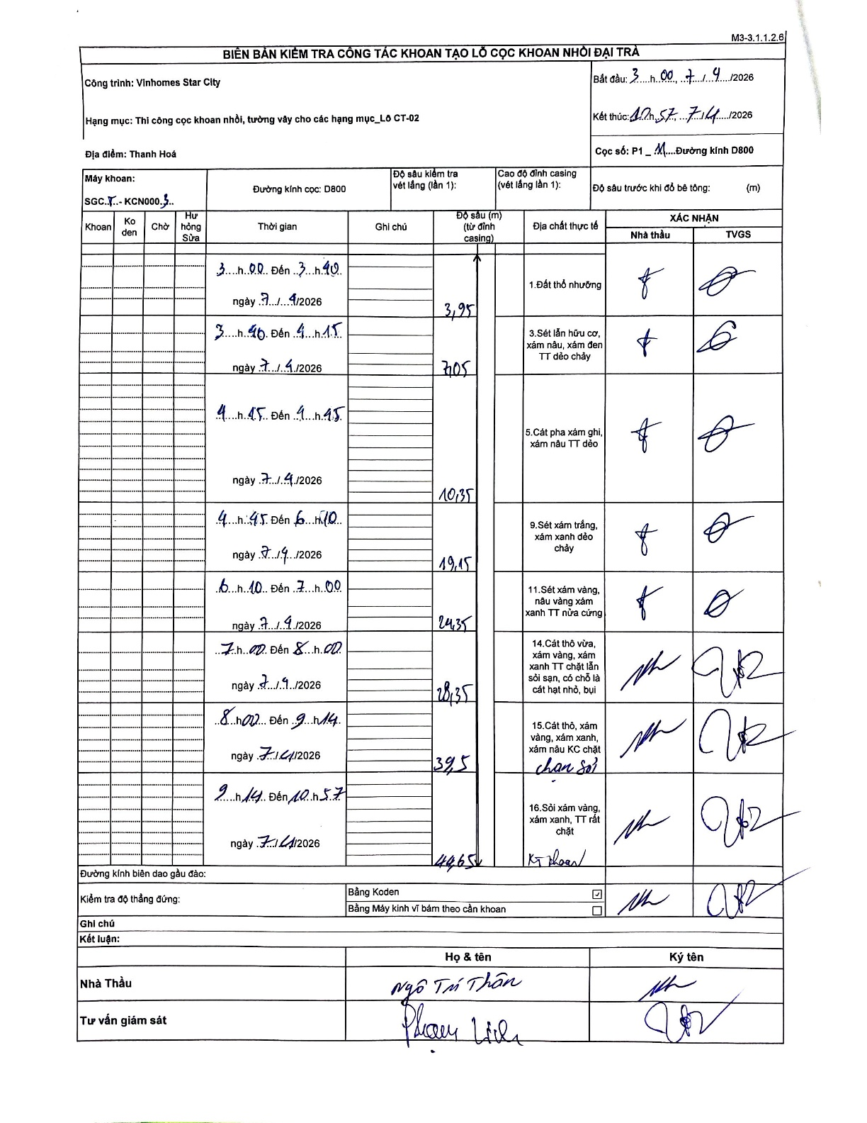
Dự án | Star City Thanh Hóa
Hạng mục | Thi công cọc khoan nhồi, tường vây cho các hạng mục_Lô CT-02
Tên bộ phận | Thanh Hoá
Số hiệu cọc | P1_11
Tên Máy khoan | SGCT-KCN0003
Đường kính | D800
Bắt đầu thi công | 03:00 07/04/2026
Kết thúc thi công | 10:57 07/04/2026

Địa chất TT | Đường kính | Mô tả lớp thiết kế | Từ (h) | Đến (h) | Cao độ từ | Cao độ đến | T.Gian (h) | Dài (m) | V (m/h) | Ghi chú
Đất thổ nhưỡng | D800 | Đất thổ nhưỡng | 03:00 07/04/2026 | 03:40 07/04/2026 | -0.71 | -3.95 | 0.67 | 3.24 | 4.86 | Chiều dài tự tính từ chênh lệch độ sâu
2 | D800 | Sét lẫn hữu cơ, xám nâu, xám đen TT dẻo chảy | 03:40 07/04/2026 | 04:15 07/04/2026 | -3.95 | -7.05 | 0.58 | 3.1 | 5.31 | Chiều dài tự tính từ chênh lệch độ sâu
3 | D800 | Cát pha xám ghi, xám nâu TT dẻo | 04:15 07/04/2026 | 04:45 07/04/2026 | -7.05 | -10.35 | 0.5 | 3.3 | 6.6 | Chiều dài tự tính từ chênh lệch độ sâu
4 | D800 | Sét xám trắng, xám xanh dẻo chảy | 04:45 07/04/2026 | 06:10 07/04/2026 | -10.35 | -19.15 | 1.42 | 8.8 | 6.21 | Chiều dài tự tính từ chênh lệch độ sâu
5 | D800 | Sét xám vàng, nâu vàng xám xanh TT nửa cứng | 06:10 07/04/2026 | 07:00 07/04/2026 | -19.15 | -24.35 | 0.83 | 5.2 | 6.24 | Chiều dài tự tính từ chênh lệch độ sâu
6 | D800 | Cát thô vừa, xám vàng, xám xanh TT chặt lẫn sỏi sạn, có chỗ là cát hạt nhỏ, bụi | 07:00 07/04/2026 | 08:00 07/04/2026 | -24.35 | -28.35 | 1 | 4 | 4 | Chiều dài tự tính từ chênh lệch độ sâu
7 | D800 | Cát thô, xám vàng, xám xanh, xám nâu KC chặt chạm sỏi | 08:00 07/04/2026 | 09:14 07/04/2026 | -28.35 | -39.5 | 1.23 | 11.15 | 9.04 | Chiều dài tự tính từ chênh lệch độ sâu
8 | D800 | Sỏi xám vàng, xám xanh, TT rất chặt KT khoan | 09:14 07/04/2026 | 10:57 07/04/2026 | -39.5 | -44.65 | 1.72 | 5.15 | 3 | Chiều dài tự tính từ chênh lệch độ sâu

ẢNH BIÊN BẢN GỐC

